一覧
令和７年度介護施設等による外国人介護職員とのコミュニケーション促進支援事業補助金 提出書類一覧（実績報告時）
コ
チェック欄を使用し、必要書類がすべてそろっていることを必ずご確認の上、この用紙と必要書類を一緒にご提出ください。
提出する書類はプルダウンからチェックを選択してください。 提出する必要がない書類については、空欄にしてください。
実績報告の提出にあたり、こちらで提出書類をチェックの上、一緒にご提出下さい。
 |  |  | 法人名
 |  |  | 事業所名

番号 | 提 出 書 類 名 |  |  | 提出時 チェック欄 | 注意点

1 | 令和７年度介護施設等による外国人介護職員とのコミュニケーション促進支援事業補助金提出書類一覧（実績報告時）（本票）
2 | 令和７年度介護施設等による外国人介護職員とのコミュニケーション促進支援事業補助金実績報告書 （別記様式第３号） |  |  |  | ◆法人名、法人住所、代表者名、代表者印は印鑑証明書と同一のものか。 ◆日付は提出日を記入すること。
3 | 所要額調書（別記様式第３号－２） |  |  |  | ◆記入ミス、転記ミスはないか。
4 | 所要経費積算内訳（別記様式第３号－３） |  |  |  | ◆記入ミス、転記ミスはないか。
5 | 本事業の活用が見込まれる外国人介護職員の雇用が確認できる 雇用契約書 |  |  |  | ※ 交付申請時点で雇用開始していなかった外国人介護職員分を提出
6 | 歳入歳出決算書抄本（参考様式３－①）
7 | 支払金口座振替依頼書 |  |  |  | ◆日付は空欄 ◆印鑑証明書と同一の印鑑を押印 ◆依頼人名と口座名義が一致していること
8 | 領収書の写し等の補助対象経費を積算した根拠書類 |  |  |  | ◆支払いの証明となる領収書等は、交付申請時に提出されたものを含め、提出すること。 ただし、契約書の写し等、一部省略可（添付書類リスト参照）。 ◆各書類に、別記様式第３号ー３（所要経費積算内訳）と対応する番号を記入
 |  | 金額換算可能な各種ポイントが付与・利用された場合の当該ポイント相当額の確認できる根拠資料 ※利用されたポイント数が記載された請求書、ポイント付与の条件（何円購入で何ポイント）や１ポイント当たりの換金率が記載されたカード会社の規約書等 |  |  | ◆該当がある場合のみ提出 チェックを入れる （ない場合は空欄）
※その他必要に応じて、書類の提出をお願いすることがあります。

○申請する経費について、以下の点を確認し、レ点をつけてください。

●本補助金と対象経費を重複して他の補助金等の交付を受けていない。
 | 「他の補助金等」の一例を以下に示します。
 | ・外国人介護福祉士候補者受入施設研修費補助金
 | ・外国人技能実習制度に基づく外国人介護実習生の受入支援補助金
 | ・介護施設等による留学生受入れ支援事業補助金

※区市町村の実施する補助金において、重複する経費を申請する場合、事業者の負担分が０にならない範囲であれば申請が可能です。 （交付要綱 別記 補助条件３） 例：本補助金で６万円の商品を申請。東京都は６万円のうち、2/3（補助率）の４万円を補助。 残りの２万円の内、1/2の１万円を区市町村の実施する補助金で申請することは可能（残りの２万円全額は不可）。

○対象経費の支払時に、金額換算可能な各種ポイントが付与又は利用されたかについて、
以下チェックボックスのうち該当するものにレ点を付けてください。

①対象経費の支払時に、金額換算可能な各種ポイントが付与された。
※金額換算可能な各種ポイントが付与された場合は、当該ポイントの今後の利用予定の有無にかかわらず、レ点を付けること。
②対象経費の支払時に、対象経費の一部の金額について金額換算可能な各種ポイントを利用した。
③上記①及び②のいずれにも該当しない。

第3号-2
 | 別記様式第３号－２（コ）

 | 所要額調書

（C）セル青色の箇所は寄付金等があれば記入ください。
 |  |  |  |  |  | 法人名
 |  |  |  |  |  | 事業所名

（G）セル黄色の箇所を忘れずにご記入ください。
 |  |  |  |  |  |  |  | 単位：円
 | 補助基準額 | 対象経費の 実支出額 | 寄附金その他の 収入額 | 差引後 実支出額 | ＡとＤを比較して 少ない方の額 | 所要額 | 既交付決定額 | 要交付額
 | (Ａ) | （Ｂ） | （Ｃ） | （Ｄ＝Ｂ－Ｃ） | (Ｅ） | （Ｆ＝Ｅ×2/3） | （Ｇ） | （Ｈ）
 | 300,000 | 0 |  | 0 | 0 | 0 |  | 0

 | （注）１ Ｂ欄の詳細な内訳を、「所要経費積算内訳）」（別記様式第３号―３）に記入すること。
 | ２ Ｃ欄には、使途を当該事業に限定した寄附金等があれば、記入すること。
 | また、対象経費の支払時に、金額換算可能な各種ポイントが付与された場合には、当該ポイント相当額を
 | ３ Ｅ欄には、Ａ欄とＤ欄を比較して少ない方の額を記載すること。
 | ４ Ｆ欄には、補助率を乗じて得た額を記載すること。ただし、千円未満の端数が生じた場合は切り捨てること。

9

 | ※区市町村の実施する補助金において、重複する経費を申請する場合、事業者の負担分が０にならない範囲であれば申請が可能です。（交付要綱 別記 補助条件３）
 | 例：本補助金で６万円の商品を申請。東京都は６万円のうち、2/3（補助率）の４万円を補助。 残りの２万円の内、1/2の１万円を区市町村の実施する補助金で申請することは可能（残りの２万円全額は不可）。

参考様式3-①
 |  |  |  |  |  |  |  |  |  |  | 参考様式３－①（コ）
令和７年度介護施設等による外国人介護職員との コミュニケーション促進支援事業補助金 に関する歳入・歳出決算書（抄本）

 |  |  |  |  |  |  |  | 事業所名

 |  |  |  |  |  |  |  |  |  | （単位：円）
 | 収入 |  |  |  |  |  |  |  | 支出
 | 科目 |  |  |  | 金額 |  |  |  | 科目 | 金額
 | 補助金 |  |  |  | 0 |  |  |  | 補助金
 | 自己資金 |  |  |  |  |  |  |  | 備品購入費

 |  |  |  |  |  |  |  |  | 旅費

 | 合計 |  |  |  | 0 |  |  |  | 合計 | 0
 | 収入支出差引額 0 円

 | 上記の介護施設等による外国人介護職員とのコミュニケーション促進支援事業補助金
 | に関する歳入・歳出決算書は原本と相違ないことを証明します。

 | 令和 | 0 | 年 | 0 | 月 | 0 | 日

 |  |  |  |  |  |  |  | 法人名
印
 |  |  |  |  |  |  |  | 代表者職氏名

 |  |  |  |  |  |  |  |  | 報償費
 |  |  |  |  |  |  |  |  | 旅費
 |  |  |  |  |  |  |  |  | 需用費
 |  |  |  |  |  |  |  |  | 役務費
 |  |  |  |  |  |  |  |  | 委託料
 |  |  |  |  |  |  |  |  | 使用料及び賃借料
 |  |  |  |  |  |  |  |  | 備品購入費
 |  |  |  |  |  |  |  |  | 補助金

支払金口座振替依頼書
 |  |  |  |  |  |  |  |  |  |  |  |  |  |  |  |  | 第１号様式（コ）

支払金口座振替依頼書

（新規・変更用）

（記入例）
住 所 ：〒163-8001 東京都新宿西新宿〇丁目〇番地 （連絡先電話番号 ０３（５３２０）４２６７ ）
氏 名： 社会福祉法人〇〇〇会 印
理事長 東京 太郎
 |  |  |  |  |  |  |  |  |  |  |  |  | 令和 年 月 日

 |  | 東京都知事 殿

 | 東京都から私に支払われる令和７年度介護施設等による外国人介護職員とのコミュニケーション促進支援事業補助金は口座振替により受領することを希望します。ついては、今後下記の口座に口座振替の方法をもって振り込んでください。

 |  |  |  | 住 所 | 〒 |  | -

 |  |  |  |  | （電話番号： |  |  |  | （ |  |  | ） |  |  |  | ）
 | 依頼人

 |  |  |  | 氏 名

 |  |  |  |  |  |  |  |  |  |  |  |  |  | ㊞

 |  |  |  |  | （法人の場合は、法人名及び代表者職・氏名）

 | 振込先金融機関名 |  |  |  |  |  |  | 本・支店名 |  |  | 金融機関・支店コード |  |  |  | 種目 |  | 口座番号（右詰めで記入）

 |  |  |  |  | 銀行 | 信用金庫 |  |  |  | 本店

 |  |  |  |  | 信用組合 | 農協 |  |  |  | 支店

 | 口座名義人（カタカナ） 30文字まで

 |  |  | ＊ 種目：預金種目は、次のコードをリストから選択して下さい。 ： 1 普通、 2 当座、 4 貯蓄

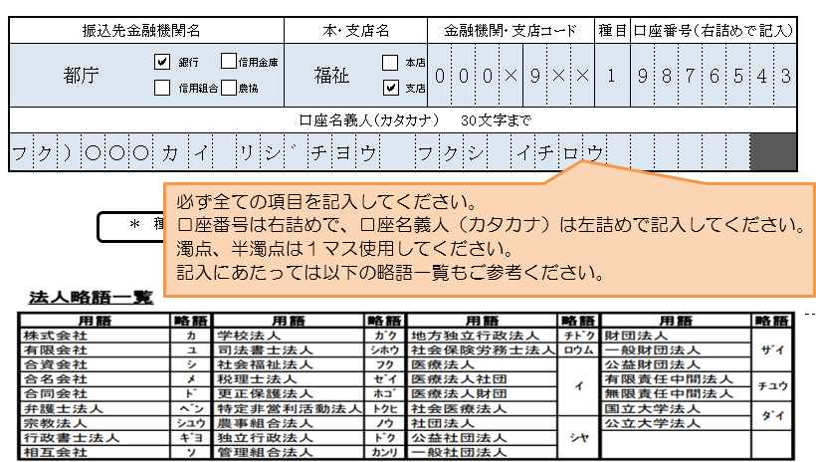

 | １ 新規・変更の該当する部分を○で囲んでください。

 | ２ 振込先の口座は依頼人ご本人の口座に限ります。（法人の場合は当該法人の口座に限ります。）

 | ３ 変更の場合は変更箇所のみご記入ください。

